Hoja1
 |  | RECIBO
 |  |  |  |  |  |  |  |  | N°:246

 |  |  |  |  |  | Mendoza | ,
LIQUIDACIÓN DE PAGO |  | Percibido por los conceptos indicados al margen.
Concepto | Importe |  | Recibí(mos) de |  | Sr. | CALIRI PICON DIEGO , DNI 30819184
Cuota1 | 1,111.00
 |  |  | Con domicilio en |  |  | 13

 |  |  | La cantidad de | UN MIL CIENTO ONCE PESOS

 |  |  | En concepto de pago en efectivo por Cuota1

 |  |  | Según el siguiente detalle: |  |  |  |  | Efectivo por: | $ 1,111.00

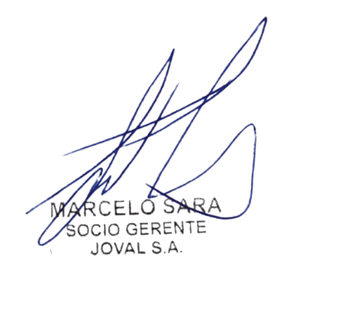
Sub-total |  |  | Observaciones: |  | asd1235asdf

TOTAL
 |  |  |  |  |  |  |  |  | TOTAL
 |  |  | Firma y aclaración

